首页看板
 | 看板
快捷方式
 | 今日新增订单 |  | 15日销售额 | 15日订单量 | 查看更多
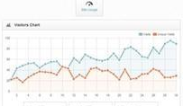
 |  | 157

 | 待处理订单
 |  | 114

 | 今日发货订单
 |  | 307

 | 新增退货
 |  | 21

 | 待采购
 |  | 181 | 通知

 | 更多功能：
 | 需求反馈
 | 商人论坛 |  | 新闻动态
 | 产品在线

